Forside
Taekwondo-kursus med Nunu Damaso v. Haslev Taekwondo | 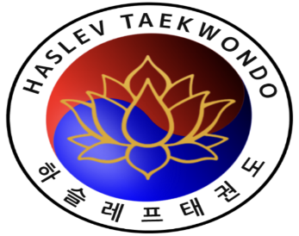

🥋 Du er Inviteret til at forbedre dine Taekwondo-færdigheder! 🥋 Vi inviterer dig til en spændende mulighed for at forfine dine Taekwondo-teknikker under ekspertvejledning af Nuno Damaso, en erfaren instruktør kendt for sin mesterlige beherskelse af Taekwondo-kunsten. Haslev Taekwondo er stolt af at være vært for disse eksklusive træninger, skræddersyet til både begyndere og erfarne udøvere. Nuno er ikke bare en dygtig instruktør, han er også en utrolig støttende og motiverende træner. Han er kendt for at skabe en positiv og inkluderende atmosfære, hvor alle føler sig velkomne og støttet i deres træning. Med Nuno Damaso som din vejleder er du i gode hænder! Han vil hjælpe dig med at nå dine mål og udfordre dig til at stræbe efter det bedste inden for Taekwondo. For at tilmelde dig, bedes du angive følgende detaljer i arket Deltagerliste for alle deltagere: Klub: Navn: E-mail: Nuværende Bælte-niveau i Taekwondo: Alder: NB: Uden klubnavn udfyldt er tilmeldingen ugyldig og evt. betaling vil blot blive tilbageført. Sammensæt din weekend ved at markere de træninger, du ønsker at deltage i: Træning 1: Træning for sortbælter Træning 2: Yoga, kamp og kampteknik Træning 3: Yoga asanas specifik for taekwondo Træning 4: Qi gong, taichi, meditation og afslapning Se tider for kurser i arket "Tidsplan". Nyd hele spektret af Taekwondo-ekspertise ved at tilmelde dig alle fire træninger til en nedsat pris på 400 kr eller tre træninger til 350. Hvert enkelt træning koster 125 kr. Det samlede beløb skal overføres fra hver klub til Reg: 1551 Konto: 10134072 Pladserne er begrænsede, så sikre dig din plads i dag til en weekend med Nuno Damaso og Haslev Taekwondo. Vi glæder os til at byde dig velkommen til vores dojang! Venlig hilsen, Haslev Taekwondo 60 64 13 97 Send venligst dette excel-ark tilbage til event@haslev-taekwondo.dk, når alle oplysninger er indtastet.

